Лот №1 (Додаток №1)
 |  | Контакти для зв’язку: +38 050 321 12 88 info@posmishka.org.ua
Додаток № 1
Лот №: |  | 1
Бажана дата поставки: |  | протягом 21 (двадцяти одного) календарного дня з дати підписання договору
Адреса доставки: |  | адресна доставка Тернопільська область, с. Киданці, вул.Шкільна 5

№ п\п | Найменування | Характеристики | Од. виміру | Кількість | Візуалізація
1 | Шафа | Шафа тридверна з 2 шухлядами; матеріал корпусу та фасадів - ламіноване ДСП високої якості, стиль - мінімалізм без зовнішньої фурнітури на фасадах, конструкція дверей - розпашні (3 двері) з механізмом відкривання Tip-on (натисканням на фасад); внутрішнє наповнення: одне відділення з вертикальним рядом полиць та друге відділення зі штангою для одягу і верхньою полицею; у нижній частині розташовані 2 висувні шухляди на телескопічних направляючих повного висування; габаритні розміри (ВхШхГ): 2100х1350х500 мм; колірне виконання - дуб сонома. | шт | 9 | 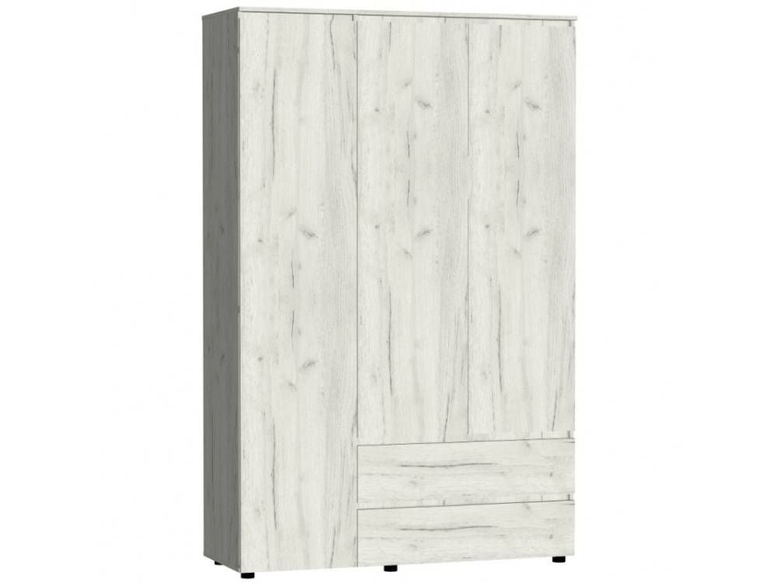
2 | Шафа | Шафа дводверна розпашна виконана в сучасному стилі мінімалізму з екологічного ЛДСП у кольорі: Дуб сонома; габарити 990х498х2050 мм, пряму лінійну конструкцію без ніжок (встановлюється на цоколь) і оснащена двома розпашними дверима, металевою штангою для вішалок та місткими полицями без висувних шухляд і дзеркала. | шт. | 38 | 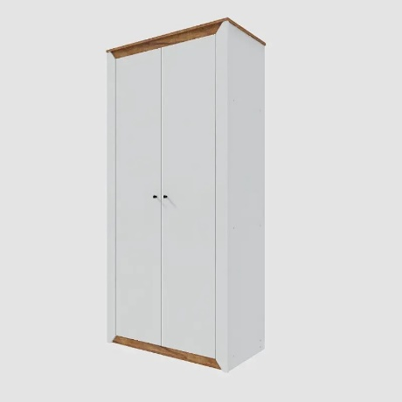
3 | Шафа відкрита для книг та іграшок | Пряма, комбінована, закритого типу (дводверна); горизонтальні полиці з ДСП; каркас (корпус) та фасади (дверцята) - ЛДСП; кромка - торці плит мають бути захищені ПВХ/АБС крайкою для запобігання сколам. Комплект міцних завіс для дверей, ручки для відкривання, ніжки-опори (за наявності в стандартній комплектації виробника); колір:Дуб сонома (текстура під натуральне дерево); габаритні розміри: (ШхГхВ)700х347х1825 мм. | шт | 3 | 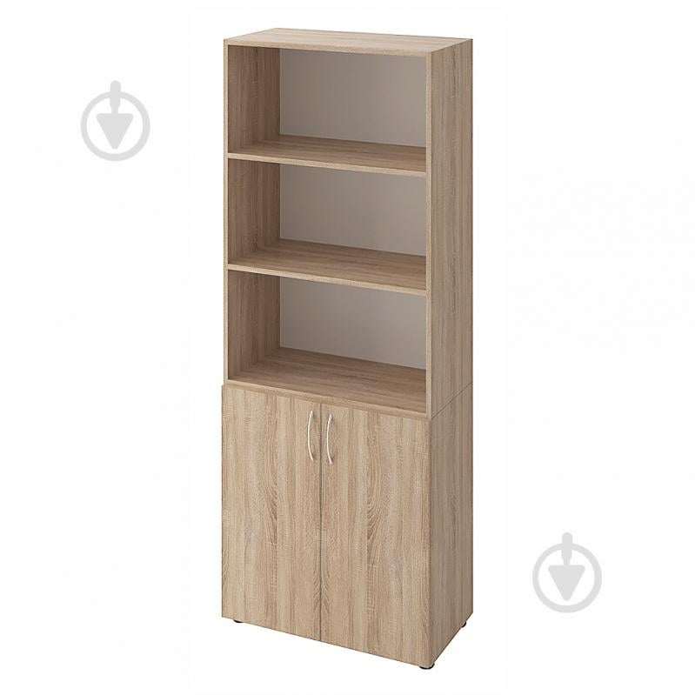
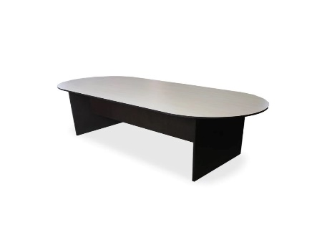
4 | Шафа відкрита для книг та іграшок | Висота, см 143, Ширина, см 142.4, Матеріал каркаса Ламінована ДСП, Глибина, см 23, Матеріал полиць Ламіноване ДСП, Кількість полиць-комірок - 16. Колір каркаса - Дуб Сонома | шт | 1 | 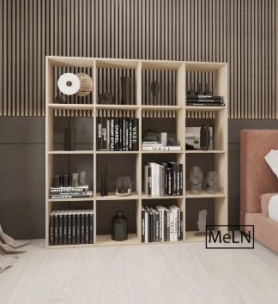
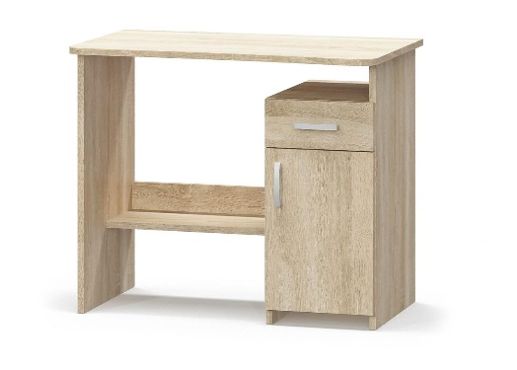
5 | Стіл великий | Розміри 2400х900х750 мм; овальна форма; матеріал корпусу та деталей — якісне ламіноване ДСП (ЛДСП) товщиною 16 мм; кромка стільниці — ПВХ 2.0 мм (для підвищеного захисту робочої поверхні від вологи та пошкоджень), кромка інших деталей та елементів каркасу — ПВХ 0.5 мм; колір:дуб сонома. | шт | 1
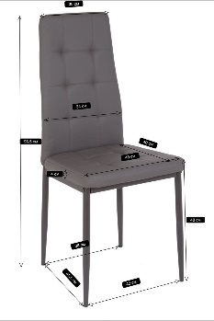
6 | Стіл письмовий (для правшей) | Колір: дуб сонома. Габарити: 890×550×736 мм. Матеріал: ЛДСП 16 мм. Конструкція та наповнення: фігурна стільниця зі згладженими кутами, 1 висувний ящик на роликових направляючих, стаціонарна тумба з 1 внутрішньою полицею. Поставка: в розібраному вигляді, фабричне пакування, усі технологічні отвори готові, комплектується кріпленням та інструкцією. (для правшей) | шт | 36
7 | Стілець зі спинкою | Матеріал сидіння: екошкіра, колір сірий Матеріал ніжок: метал Колір ніжок: сірий Без підлокітників | шт. | 120
8 | Диван | Габарити 1800шир х550вис х790 мм (висота сидіння 450 мм) Нерозкладний, без підлокітників Каркас із ДСП/ЛДСП на металевих ніжках, наповнювач ППУ/поролон Оббивка: штучна шкіра, екошкіра, шкірозамінник Колір оббивки: капучино Стиль мінімалістичний | шт | 3 | 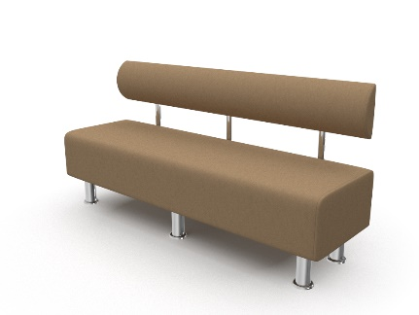
9 | Односпальне ліжко | Матеріал каркасу та ламелів -метал Колір - сірий В комплекті з монтажною фурнітурою та інструкцією Розмір спального місця: 90x200 см Формат: 1-спальний Висота від підлоги: 300 мм | шт | 95 | 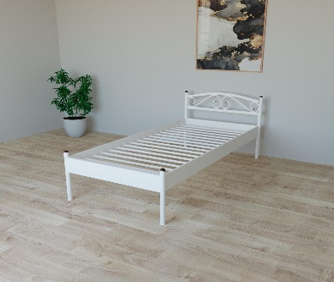
10 | Матрац | Розмір 90см*200см Ортопедичний безпружинний двосторонній матрац: Розмір 90см*200см; висот: 20 см; Жорсткість: середня/жорстка; Навантаження до 150 кг/спальне місце Наповнення: піна Air Foam та кокосова койра; Знімний чохол на блискавці. | шт | 95
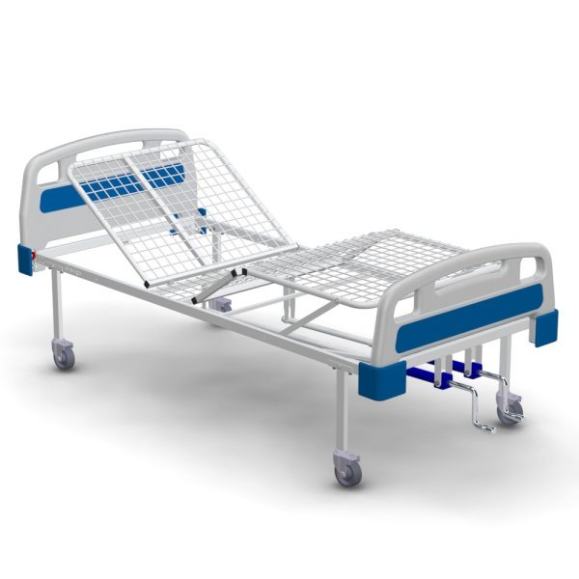
11 | Приліжкова тумба | Каркас і фасад- з ЛДСП. Оснащення: відкрита полиця та дверцята. Розміри: ширина — 350 мм, висота — 550 мм, глибина — 380 мм Колір — дуб сонома | шт | 105 | 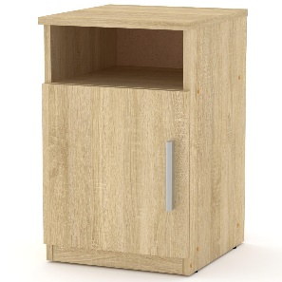
12 | Односпальне ліжко | Медичне ліжко функціональне (4-х секційне, з металевою основою, без матрацу) . Ліжко з регульованими секціями (габарити: 2100х920х840 мм; ложе: 2000х900 мм, висота від підлоги 450 мм; кут підйому: головна секція 0˚–70˚, ножна 0˚–45˚; основа ложа: зварна сталева сітка 4 мм, чарунка 50х50 мм; макс. навантаження: 130 кг, маса: не більше 50 кг). | шт | 6
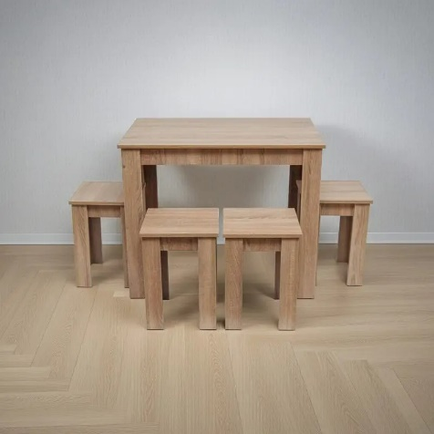
13 | Матрац для медичного ліжка | Матрац медичний палатний 4-секційний: розміри на вибір (довжина 2000 мм, ширина 900/мм, товщина 100 мм), наповнювач — пінополіуретан ST (щільність 25 кг/м³, зносостійкість ≥50 000 циклів), чохол — знімний на блискавці, водонепроникний, з медичної клейонки (100% поліуретан, щільність 380 г/м³, товщина 0,9 мм), стійкий до дезінфекції та автоклавування, гарантія 12 місяців | шт. | 6 | 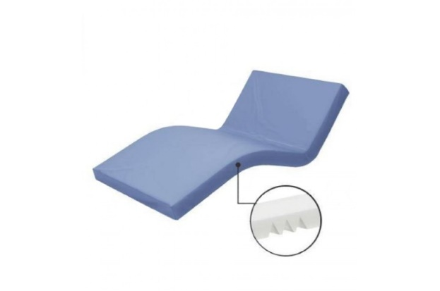
14 | Комплект кухонних меблів | Стіл та 4 табурети: Колір Дуб Сонома: матеріал виготовлення — ламінована ДСП 16 мм із захисною пластиковою крайкою 0,5 мм; габаритні розміри столу — 900х600х750 мм, габаритні розміри табурета — 320х320х450 мм (конструкція забезпечує можливість повного засування табуретів під стіл для економії простору); постачається у розібраному вигляді в комплекті з необхідною монтажною фурнітурою та схемою складання. | шт | 10
15 | Стіл-мийка , н/сталь | Стіл-мийка виробничий пристінний з пристінним бортом висотою 40 мм, односекційний, загальні габарити 1200х600х850 мм; конструкція права (штампована безшовна чаша розміром 500х450х300 мм розташована праворуч, ліворуч - гладка робоча поверхня); матеріал - харчова нержавіюча сталь марки AISI 304 ; каркас стійкий, з отвором під сифон/злив діаметром 50 мм та готовим отвором під змішувач діаметром 32 мм. | шт | 3 | 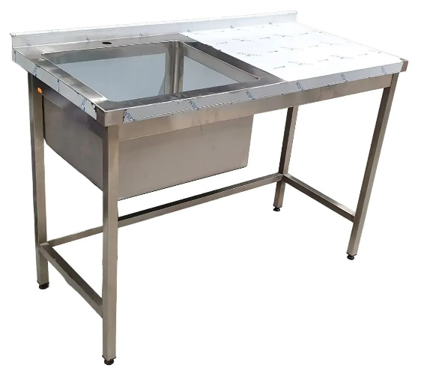
16 | Стіл-мийка , н/сталь | Стіл-мийка ліва безшовна с тумбой, н/сталь, (ШхГхВ) 800х600х850 мм Матеріал усіх елементів - харчова нержавіюча сталь марки AISI 304 Профіль труби - 30х30 Висота борту - 40 мм Висота виробу - 850 мм Опори - 4 ніжки | шт | 3 | 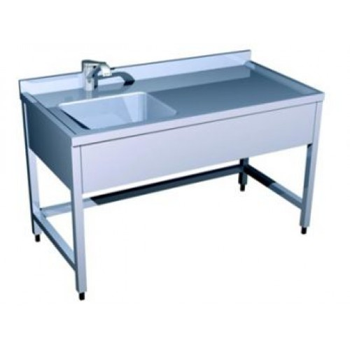
17 | Стіл кухонний, н/сталь | Стіл з полицями виробничий н/сталь (ШхГхВ) 1200*600*850 Стіл виробничий пристінний з пристінним Г-подібним бортом висотою 40 мм та двома суцільними полицями; матеріал усіх елементів -- харчова нержавіюча сталь марки AISI 304 (товщина стільниці та полиць - 0,8 мм, товщина каркаса -1,0 мм); стільниця шумопоглинаюча, підсилена вологостійким листом ДСП для захисту від деформацій; базова висота столу 850 мм з можливістю регулювання гвинтових опор ніжок у діапазоні +/- 25 мм; постачається в захисному пакуванні. | шт | 4 | 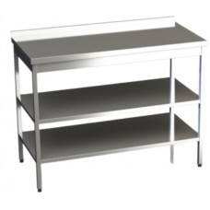
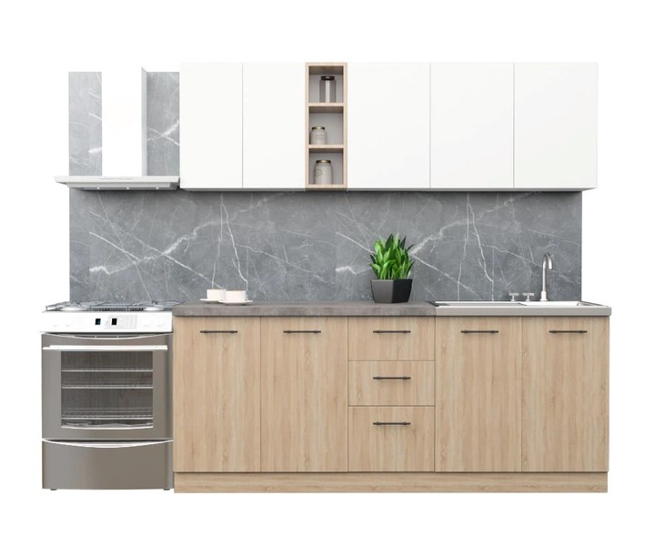
18 | Стіл кухонний н/сталь | Стіл виробничий з полицями н/сталь 60" (ШхГхВ) 600ширx500x 850 Стіл виробничий пристінний з пристінним Г-подібним бортом висотою 40 мм та двома суцільними полицями; матеріал усіх елементів -- харчова нержавіюча сталь марки AISI 304 (товщина стільниці та полиць - 0,8 мм, товщина каркаса -1,0 мм); стільниця шумопоглинаюча, підсилена вологостійким листом ДСП для захисту від деформацій; базова висота столу 850 мм з можливістю регулювання гвинтових опор ніжок у діапазоні +/- 25 мм; постачається в захисному пакуванні. | шт | 2 | 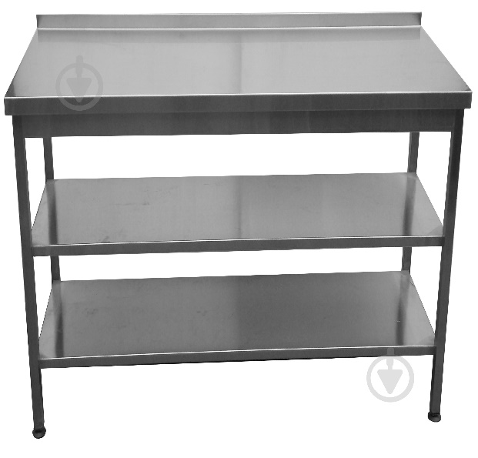
19 | Комплект кухонних меблів | Кухня пряма загальною довжиною 2.0 м та глибиною 0.5 м, що постачається в розібраному стані з гарантією 12 місяців. Комплект складається з 7 модулів із ЛДСП товщиною 16 мм (корпус/фасад): чотири верхні шафи (600х600х300 мм із полицею; 200х600х300 мм із 2 полицями; 800х600х300 мм із полицею; 400х600х300 мм із полицею) у білому кольорі фасаду та з відкритою полкою в тон низу; три нижні шафи 2 шт.- з полицею 800х760х460 мм; з 3 ящиками 400х760 мм розмірами 20х40х46 см, 20х40х46 см та 30х40х46 см) у кольорі дуб сонома з можливістю довільного порядку встановлення. У компл. входять ручки, цоколь розміром 2000х100 мм та сіра ламінована стільниця розміром 2000х600 мм і товщиною 36–38 мм. | шт | 1
20 | Стелаж (металевий, дерев'яний, модульний, тощо) | Фрагмент-1 секція Кількість полиць - 5 Габаритні розміри 180х90х40 см; матеріал каркасу -оцинкована сталь (товщина профілю та балок 0.62 мм), колір -срібло; кількість полиць - 5 шт., матеріал -плита МДФ товщиною 4.0 мм; максимальне навантаження на одну полицю - до 175 кг; конструктивні особливості - безгвинтова вставна збірка (пресований спосіб), можливість регулювання висоти полиць або розділення конструкції на два окремі менші стелажі, наявність пластикових захисних накладок на ніжки для стійкості та захисту підлоги. Забезпечити виїзд замірника на об’єкт для уточнення параметрів та монтажних умов виробу. | шт | 8 | 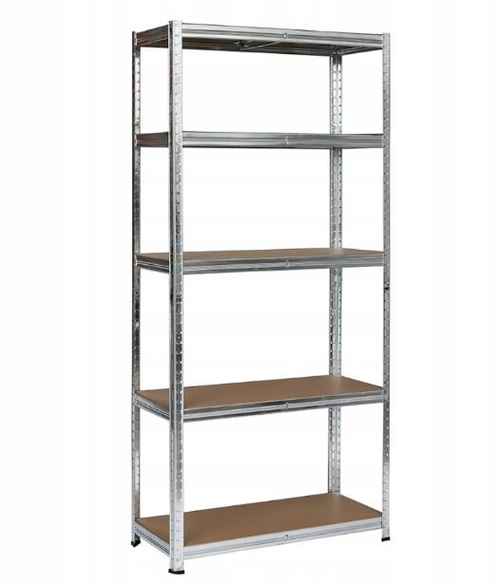
21 | Крісло-мішок безкаркасне | Крісло-мішок безкаркасне типу "Груша"; Розмір M, габарити 115х75 см: зовнішній чохол — знімний, на блискавці та липучці-фіксаторі, виконаний зі щільної інтер'єрної тканини рогожка (допускає прання при 30°C); внутрішній мішок із застібкою для наповнювача (гранули EPS із підвищеною стійкістю до просідання); конструкція посилена подвійними швами з армованою ниткою, обладнана люверсами для швидкого виходу повітря та ручкою для перенесення; максимальне навантаження — до 200 кг, вага виробу — близько 3 кг, гарантійний термін — 24 місяці. | шт | 4 | 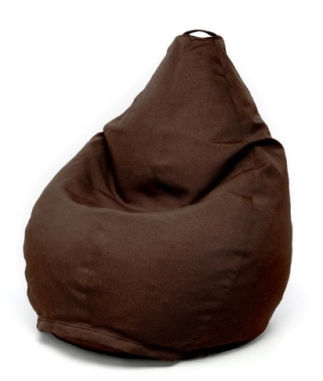
22 | Дитячий столик зі стільцями | Комплект дитячих меблів універсальний на 6 місць (стіл та 6 стільчиків), колір фіолетовий: стіл розміром 1180х1020 мм із регульованою висотою під 1, 2 та 3 ростові групи (460/520/580 мм), стільниця - ламінована ДСП 18 мм із захисною ПВХ-крайкою 1 мм, опори - металеві, всі матеріали сертифіковані та безпечні для використання дітьми, гарантія 6 місяців | шт | 1 | 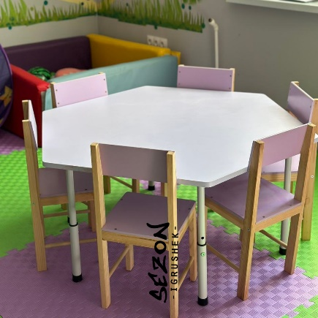
23 | Крісло-мішок безкаркасне | Крісло-мішок безкаркасне; Форма куб; колір- синій; розмір S : зовнішній чохол — знімний, виконаний із міцної зносостійкої тканини Оксфорд 600 (допускає машинне прання при 40°C та прасування до 100°C), конструкція посилена подвійними внутрішніми швами та армованими нитками, розрахована на навантаження понад 100 кг; наповнювач — гіпоалергенний та пилозахищений гранульований пінополістирол. | шт | 6 | 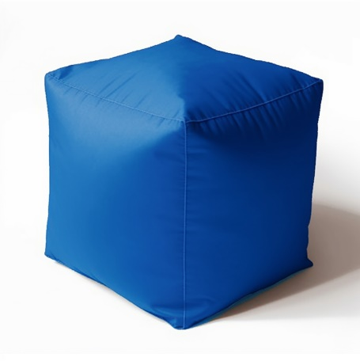
Запропонований товар повинен бути новим, якісним та таким, що раніше не використовувався. Товар повинен бути укомплектованим відповідно до комплектації виробника та заявленої учасником. Пакування має бути не пошкоджено. Ціна пропозиції (товару) включає в себе всі супутні витрати Постачальника, пов’язані з цією закупівлею: тара та упаковка, транспортування (доставка), завантаження та розвантаження товару, доставка безпосередньо до місця встановлення товару, збирання меблів, встановлення та всі інші витрати, що мають бути здійснені Постачальником. Якщо товар виявиться неякісним або таким, що не відповідає технічним (якісним) умовам, Постачальник зобов’язаний його замінити протягом 10-ти робочих днів. Всі витрати, пов’язані із заміною товару неналежної якості несе Постачальник. Гарантійний строк обладнання: згідно гарантійного строку заводу-виробника, але не менше ніж заявлено у технічних вимогах.
Голова БО «БФ «Посмішка ЮА» _______________________________ ВЕСЕЛКОВА В.В.

Лот №2 (Додаток №2)
 |  | Контакти для зв’язку: +38 050 321 12 88 info@posmishka.org.ua
Додаток № 2
Лот №: |  | 2
Бажана дата поставки: |  | протягом 21 (двадцяти одного) календарного дня з дати підписання договору
Адреса доставки: |  | адресна доставка Запорізька область, м. Запоріжжя, вул. Світла, 6А

№ п\п | Найменування | Характеристики | Од. виміру | Кількість | Візуалізація
1 | Шафа | Шафа тридверна з 2 шухлядами; матеріал корпусу та фасадів - ламіноване ДСП високої якості, стиль - мінімалізм без зовнішньої фурнітури на фасадах, конструкція дверей - розпашні (3 двері) з механізмом відкривання Tip-on (натисканням на фасад); внутрішнє наповнення: одне відділення з вертикальним рядом полиць та друге відділення зі штангою для одягу і верхньою полицею; у нижній частині розташовані 2 висувні шухляди на телескопічних направляючих повного висування; габаритні розміри (ВхШхГ): 2100х1350х500 мм; колірне виконання - дуб сонома. | шт | 18
2 | Шафа | Шафа дводверна розпашна виконана в сучасному стилі мінімалізму з екологічного ЛДСП у кольорі: Дуб сонома; габарити 990х498х2050 мм, пряму лінійну конструкцію без ніжок (встановлюється на цоколь) і оснащена двома розпашними дверима, металевою штангою для вішалок та місткими полицями без висувних шухляд і дзеркала. | шт | 46
3 | Шафа відкрита для книг та іграшок | Пряма, комбінована, закритого типу (дводверна); горизонтальні полиці з ДСП; каркас (корпус) та фасади (дверцята) - ЛДСП; кромка - торці плит мають бути захищені ПВХ/АБС крайкою для запобігання сколам. Комплект міцних завіс для дверей, ручки для відкривання, ніжки-опори (за наявності в стандартній комплектації виробника); колір:Дуб сонома (текстура під натуральне дерево); габаритні розміри: (ШхГхВ)700х347х1825 мм. | шт | 4
4 | Модульна кухонна шафа | Пенал (2100х800х470 мм) трисекційний: верхня і нижня секції — закриті двостулкові з внутрішніми полицями, середня — відкрита ніша. Корпус і фасади — ЛДСП 16 мм (Е1), задня стінка — ХДФ/ДВП 3–4 мм. Колір: Дуб Сонома. Крайка ПВХ/АБС: видимі торці — 1.0–2.0 мм, приховані — 0.45 мм. Комплектація: завіси з дотягувачами, вертикальні металеві ручки-рейлінги, приховане кріплення, регульовані ніжки, куточки для фіксації до стіни. Постачання в розібраному вигляді у гофрокартоні з інструкцією та метизами. Забезпечити виїзд замірника на об’єкт для уточнення параметрів та монтажних умов виробу. | шт | 1 | 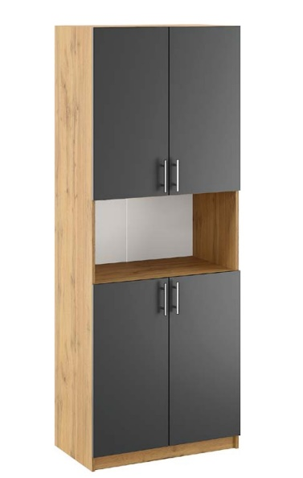
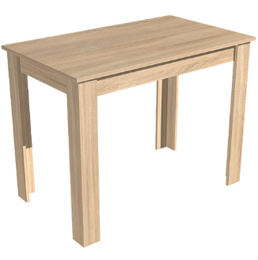
5 | Стіл великий | Розміри 2400х900х750 мм; овальна форма; матеріал корпусу та деталей — якісне ламіноване ДСП (ЛДСП) товщиною 16 мм; кромка стільниці — ПВХ 2.0 мм (для підвищеного захисту робочої поверхні від вологи та пошкоджень), кромка інших деталей та елементів каркасу — ПВХ 0.5 мм; колір:дуб сонома. | шт | 1
6 | Стіл великий | Габарити:1000(шир)х600(гл)х750(вис)мм. Мтеріал виготовлення всіх елементів (корпусу, фасадів та ніжок) — ламінована ДСП (ЛДСП) | шт | 2

7 | Стіл письмовий (для правшей) | Колір: дуб сонома. Габарити: 890×550×736 мм. Матеріал: ЛДСП 16 мм. Конструкція та наповнення: фігурна стільниця зі згладженими кутами, 1 висувний ящик на роликових направляючих, стаціонарна тумба з 1 внутрішньою полицею. Поставка: в розібраному вигляді, фабричне пакування, усі технологічні отвори готові, комплектується кріпленням та інструкцією. (для правшей) | шт | 59 | 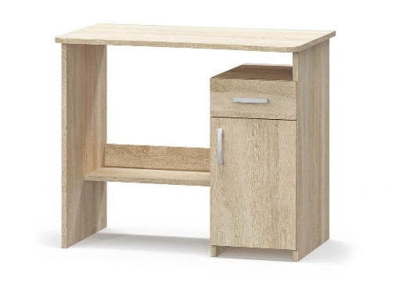
8 | Стілець зі спинкою | Матеріал сидіння: екошкіра, колір сірі Матеріал ніжок: метал Колір ніжок: сірі Без підлокітників | шт. | 145
9 | Диван | Габарити 1800шир х550вис х790 мм (висота сидіння 450 мм) Нерозкладний, без підлокітників Каркас із ДСП/ЛДСП на металевих ніжках, наповнювач ППУ/поролон Оббивка: штучна шкіра, екошкіра, шкірозамінник Колір оббивки: капучино Стиль мінімалістичний | шт | 3
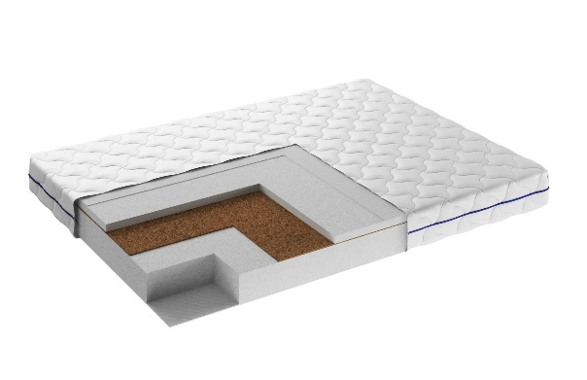
10 | Односпальне ліжко | Матеріал каркасу та ламелів -метал Колір - сірий В комплекті з монтажною фурнітурою та інструкцією Розмір спального місця: 90x200 см Формат: 1-спальний Висота від підлоги: 300 мм | шт | 118 | 
11 | Матрац | Матрац (стандартне ліжко) Розмір 90см*200см Ортопедичний безпружинний двосторонній матрац: Розмір 90см*200см; висот: 20 см; Жорсткість: середня/жорстка; Навантаження до 150 кг/спальне місце Наповнення: піна Air Foam та кокосова койра; Знімний чохол на блискавці. | шт | 118
12 | Приліжкова тумба | Каркас і фасад- з ЛДСП. Оснащення: відкрита полиця та дверцята. Розміри: ширина — 350 мм, висота — 550 мм, глибина — 380 мм Колір — дуб сонома | шт | 128
13 | Односпальне ліжко | Медичне ліжко функціональне 4-х секційне, з металевою основою БЕЗ МАТРАСУ Ліжко з регульованими секціями (габарити: 2100х920х840 мм; ложе: 2000х900 мм, висота від підлоги 450 мм; кут підйому: головна секція 0˚–70˚, ножна 0˚–45˚; основа ложа: зварна сталева сітка 4 мм, чарунка 50х50 мм; макс. навантаження: 130 кг, маса: не більше 50 кг). | шт | 9
14 | Матрац для медичного ліжка | Матрац медичний палатний 4-секційний: розміри на вибір (довжина 2000 мм, ширина 900/мм, товщина 100 мм), наповнювач — пінополіуретан ST (щільність 25 кг/м³, зносостійкість ≥50 000 циклів), чохол — знімний на блискавці, водонепроникний, з медичної клейонки (100% поліуретан, щільність 380 г/м³, товщина 0,9 мм), стійкий до дезінфекції та автоклавування, гарантія 12 місяців | шт. | 9
15 | Комплект кухонних меблів | Стіл та 4 табурети, колір Дуб Сонома: матеріал виготовлення — ламінована ДСП 16 мм із захисною пластиковою крайкою 0,5 мм; габаритні розміри столу — 900х600х750 мм, габаритні розміри табурета — 320х320х450 мм (конструкція забезпечує можливість повного засування табуретів під стіл для економії простору); постачається у розібраному вигляді в комплекті з необхідною монтажною фурнітурою та схемою складання. | шт | 11 | 
16 | Стіл-мийка , н/сталь | 1200x600x850 мм,н/ сталь (права) Стіл-мийка виробничий пристінний з пристінним бортом висотою 40 мм, односекційний, загальні габарити 1200х600х850 мм; конструкція права (штампована безшовна чаша розміром 500х450х300 мм розташована праворуч, ліворуч - гладка робоча поверхня); матеріал - харчова нержавіюча сталь марки AISI 304 ; каркас стійкий, з отвором під сифон/злив діаметром 50 мм та готовим отвором під змішувач діаметром 32 мм. | шт | 2
17 | Стіл-мийка, н/сталь | (ШхГхВ) 800х600х850 мм (ліва) Матеріал усіх елементів - харчова нержавіюча сталь марки AISI 304 Профіль труби - 30х30 Висота борту - 40 мм Висота виробу - 850 мм Опори - 4 ніжки | шт | 2
18 | Стіл кухонний, н/сталь | (ШхГхВ) 1200*600*850 Стіл виробничий пристінний з пристінним Г-подібним бортом висотою 40 мм та двома суцільними полицями; матеріал усіх елементів -- харчова нержавіюча сталь марки AISI 304 (товщина стільниці та полиць - 0,8 мм, товщина каркаса -1,0 мм); стільниця шумопоглинаюча, підсилена вологостійким листом ДСП для захисту від деформацій; базова висота столу 850 мм з можливістю регулювання гвинтових опор ніжок у діапазоні +/- 25 мм; постачається в захисному пакуванні. | шт | 2
19 | Стелаж (металевий, дерев'яний, модульний, тощо) | Фрагмент-1 секція Кількість полиць - 5 Габаритні розміри 180х90х40 см; матеріал каркасу -оцинкована сталь (товщина профілю та балок 0.62 мм), колір -срібло; кількість полиць - 5 шт., матеріал -плита МДФ товщиною 4.0 мм; максимальне навантаження на одну полицю - до 175 кг; конструктивні особливості - безгвинтова вставна збірка (пресований спосіб), можливість регулювання висоти полиць або розділення конструкції на два окремі менші стелажі, наявність пластикових захисних накладок на ніжки для стійкості та захисту підлоги. Забезпечити виїзд замірника на об’єкт для уточнення параметрів та монтажних умов виробу. | шт | 11 | 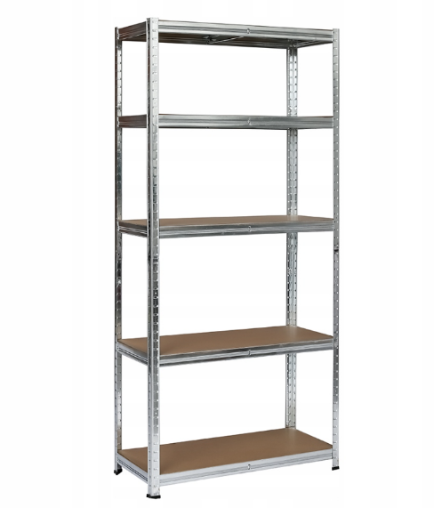
20 | Модульні кухонні шафи | Нижній кухонний модуль на 2 висувні ящики. Без стільниці. Колір: дуб сонома Розмір: Ширина: 700 мм Висота: 820 мм Глибина: 480 мм Конструкція: з двома шухлядами Колір та текстура: Дуб сонома та тип покриття МДФ для фасаду пластик ( дрібнозернистий пластик із текстурою дерева, колір:Дуб сонома) Товщина матеріалів: ЛДСП 16 мм, для фасаду — МДФ 16 мм. Фурнітура та комплектація: 2 зміні полиці всередині. Тип завіс з доводчиками/плавним закриванням. Наявність та тип навісів для монтажу на стіну монтажна планка. Ручки входять у комплект Забезпечити виїзд замірника на о | шт | 6 | 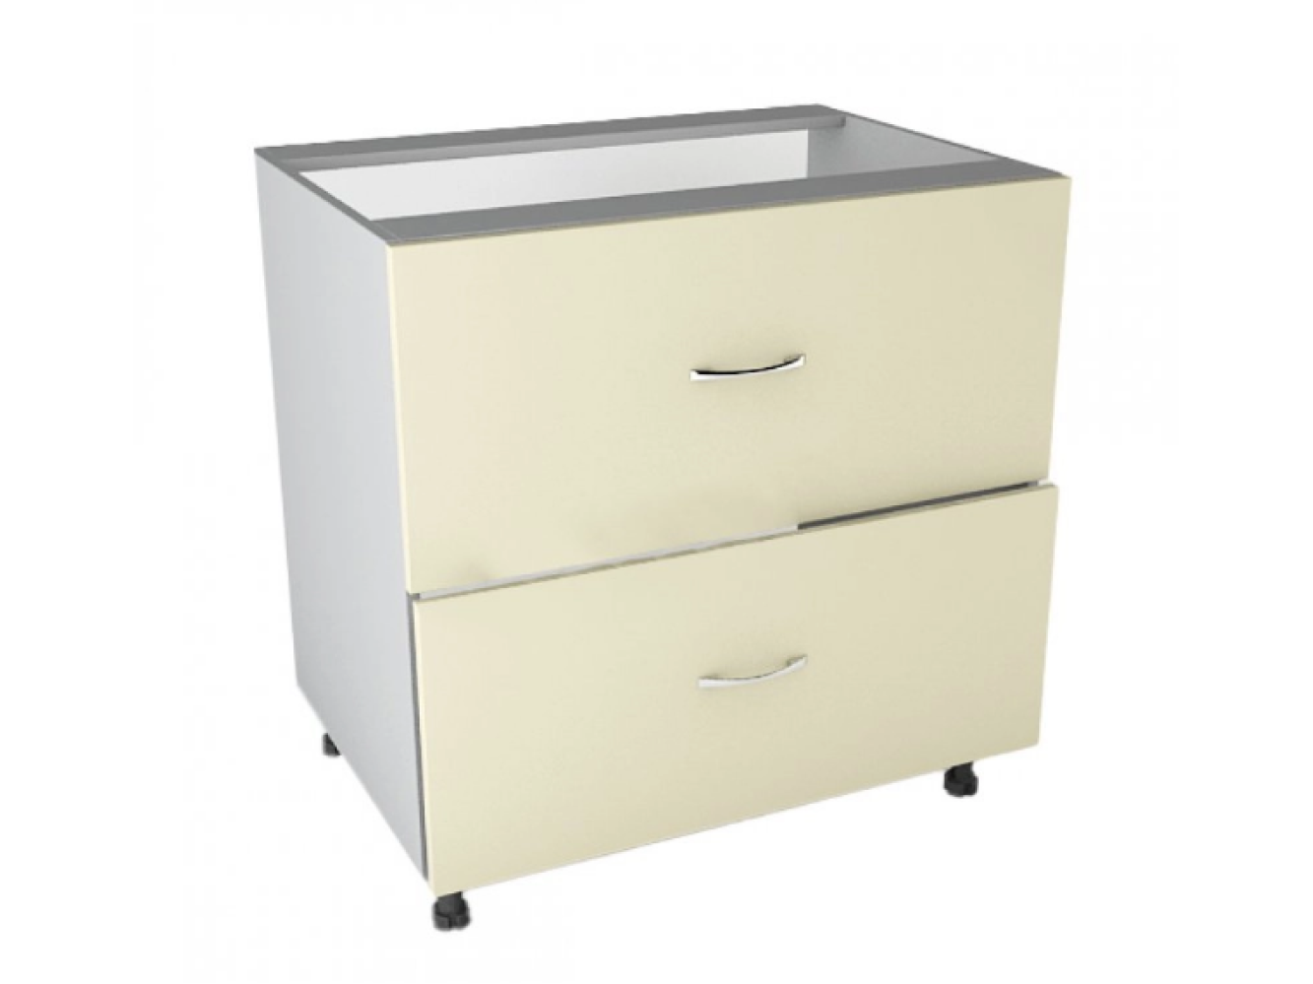
21 | Модульні кухонні шафи | Нижній модуль тумба для кухні кухонний модуль на 3 висувні ящики. Без стільниці. Колір: дуб сонома Розмір: Ширина: 500 мм Висота: 820 мм Глибина:480 мм Колір та текстура: Дуб сонома та тип покриття МДФ для фасаду пластик ( дрібнозернистий пластик із текстурою дерева, колір:Дуб сонома) Товщина матеріалів: ЛДСП 16 мм, для фасаду — МДФ 16 мм. Фурнітура та комплектація: 2 зміні полиці всередині. Тип завіс з доводчиками/плавним закриванням. Наявність та тип навісів для монтажу на стіну монтажна планка. Ручки входять у комплект Забезпечити виїзд замірника на об’єкт для уточнення параметрів та монтажних умов виробу. | шт | 3 | 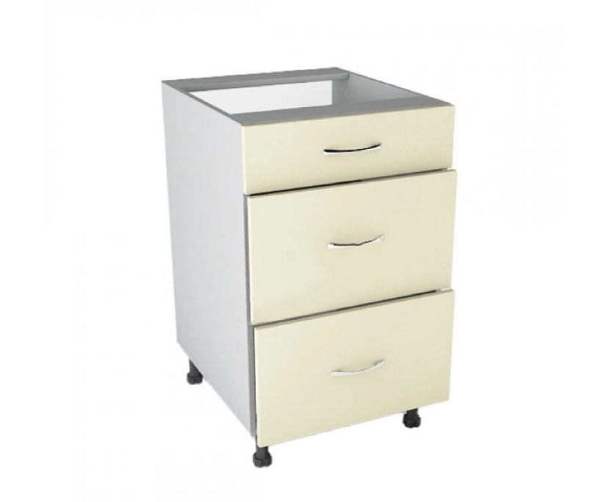
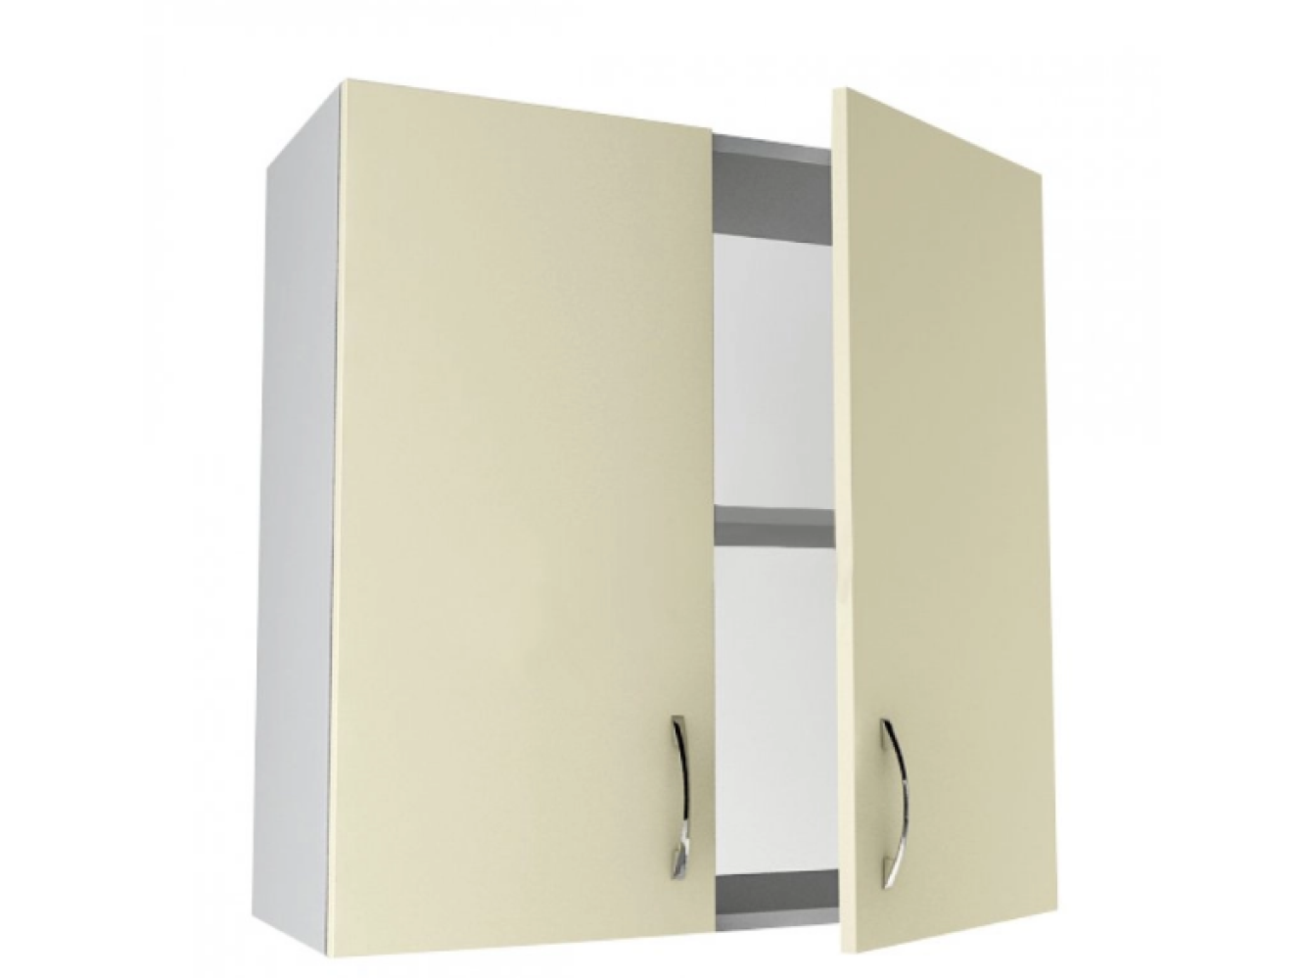
22 | Модульні кухонні шафи | Нижній модуль тумба для кухні, кухонний модуль на 4 висувні ящики. Розмір: Ширина: 400 мм Висота: 820 мм Глибина: 480 мм Колір та текстура: Дуб сонома та тип покриття МДФ для фасаду пластик ( дрібнозернистий пластик із текстурою дерева, колір:Дуб сонома) Товщина матеріалів: ЛДСП 16 мм, для фасаду — МДФ 16 мм. Фурнітура та комплектація: 2 зміні полиці всередині. Тип завіс з доводчиками/плавним закриванням. Наявність та тип навісів для монтажу на стіну монтажна планка. Ручки входять у комплект Забезпечити виїзд замірника на об’єкт для уточнення параметрів та монтажних умов виробу. | шт | 1 | 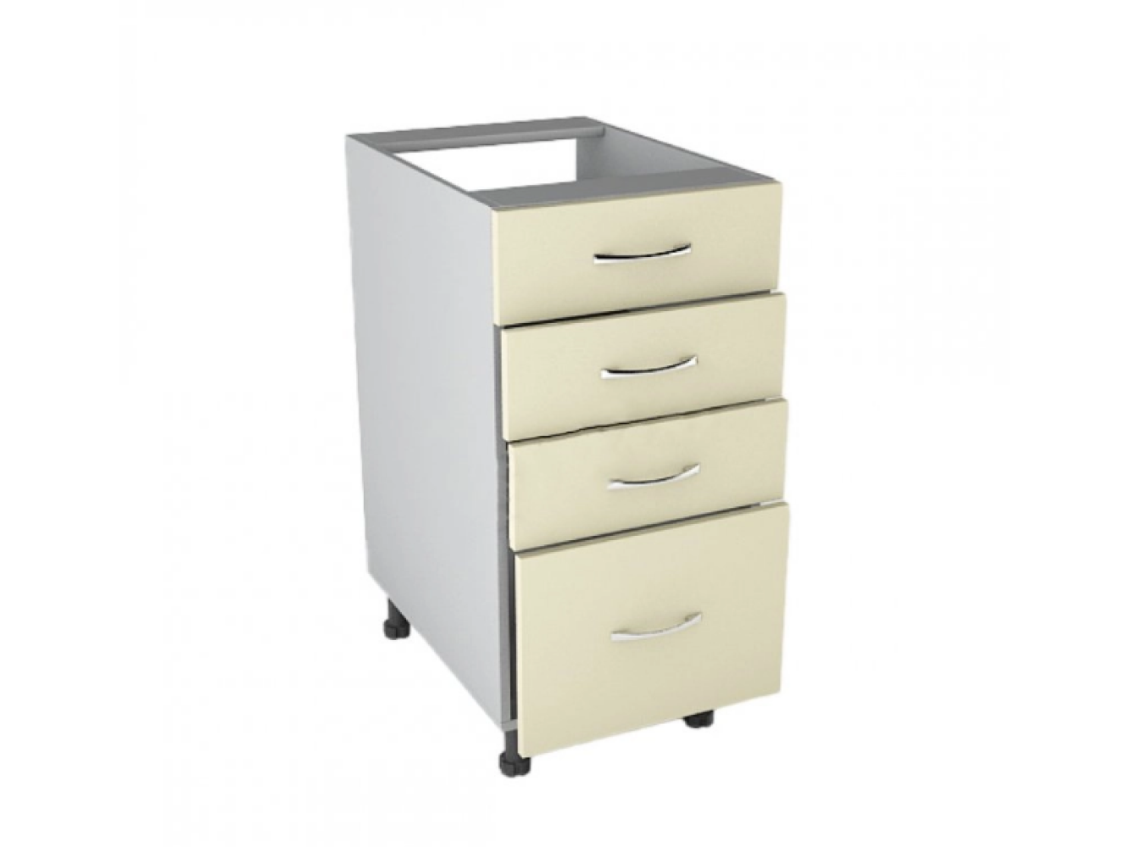
23 | Модульні кухонні шафи | Шафа навісна, з поличкою в середині Розмір: Ширина: 700 мм Висота: 720 мм Глибина: 300 мм Конструкція: з двома шухлядами Колір та текстура: Дуб сонома та тип покриття ЛДСП Товщина матеріалів: ЛДСП 16 мм, для фасаду — ЛДСП 16 мм. Фурнітура та комплектація: 2 зміні полиці всередині. Тип завіс з доводчиками/плавним закриванням. Наявність та тип навісів для монтажу на стіну монтажна планка. Ручки входять у комплект Забезпечити виїзд замірника на об’єкт для уточнення параметрів та монтажних умов виробу. | шт | 6
24 | Модульні кухонні шафи | Шафа кухонна навісна (стандартний незалежний модуль з полицею) габаритними розмірами В 720 / Ш 500 / Г 300 мм, виготовлена з ламінованого ДСП товщиною 16 мм, із внутрішньою поличкою та обов'язковим обклеюванням усіх видимих частин деталей крайкою 0,5 мм Колір та текстура: Дуб сонома та тип покриття ЛДСП Товщина матеріалів: ЛДСП 16 мм, для фасаду — ЛДСП 16 мм. Фурнітура та комплектація: 2 зміні полиці всередині. Тип завіс з доводчиками/плавним закриванням. Наявність та тип навісів для монтажу на стіну монтажна планка. Ручки входять у комплект Забезпечити виїзд замірника на об’єкт для уточнення параметрів та монтажних умов виробу. | шт | 3 | 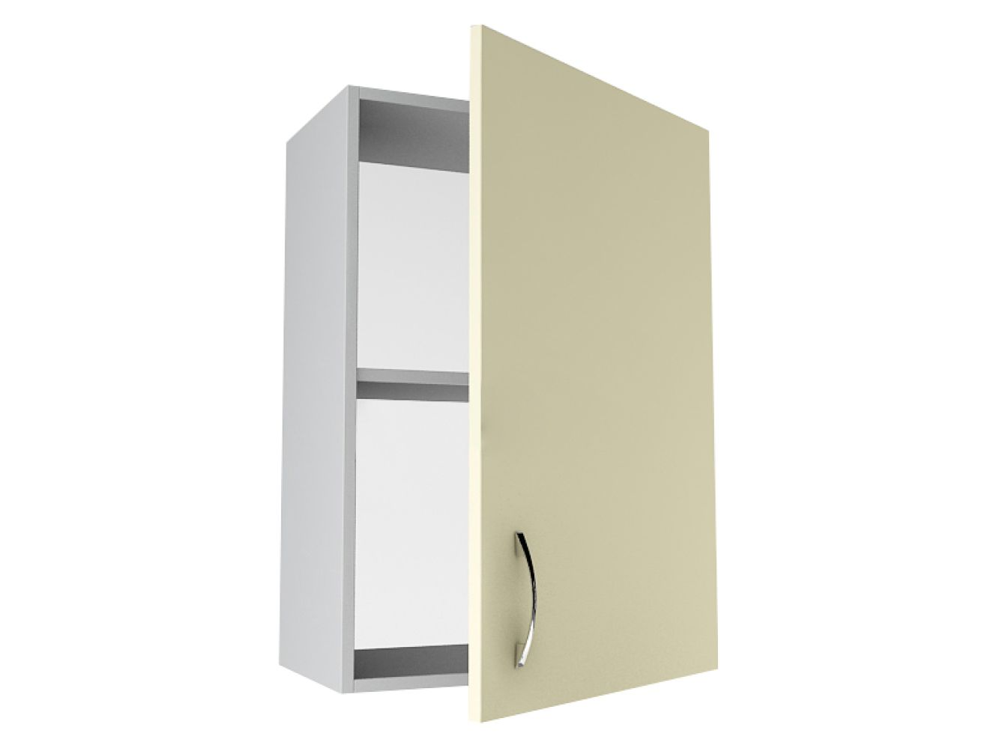
25 | Модульні кухонні шафи | Шафа кухонна навісна (стандартний модуль з полицею) габаритними розмірами В 720 / Ш 400 / Г 300 мм, виготовлена з ламінованого ДСП товщиною 16 мм, із внутрішньою поличкою та обов'язковим обклеюванням усіх видимих частин деталей крайкою товщиною 0,5 мм. Колір та текстура: Дуб сонома та тип покриття ЛДСП Товщина матеріалів: ЛДСП 16 мм, для фасаду — ЛДСП 16 мм. Фурнітура та комплектація: 2 зміні полиці всередині. Тип завіс з доводчиками/плавним закриванням. Наявність та тип навісів для монтажу на стіну монтажна планка. Ручки входять у комплект Забезпечити виїзд замірника на об’єкт для уточнення параметрів та монтажних умов виробу. | шт | 1 | 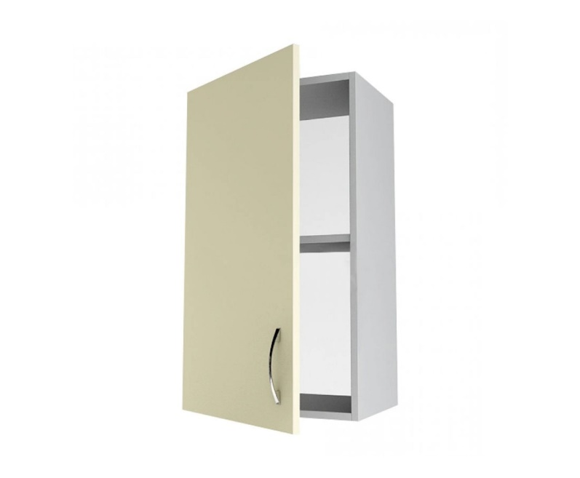
26 | Модульні кухонні шафи | Кухонна стільниця завдовжки 3050 мм, шириною 600 мм і товщиною 28 мм виготовлена на основі ДСП із каменеподібним декором під граніт (структура поверхні — L, профіль заокруглення — R6, тип заокруглення — 1U). Виріб облицьований декоративним паперово-шаруватим пластиком із захисним покриттям, має балансувальний шар зі зворотного боку та захисний водобар'єрний шов із ПУР-клею. Матеріал призначений для інтенсивної щоденної експлуатації в житлових, офісних приміщеннях та закладах HoReCa, володіє високою стійкістю до ультрафіолетового випромінювання, механічних пошкоджень (подряпин, потертостей), хімічного впливу та утворення плям від харчових продуктів. Забезпечити виїзд замірника на об’єкт для уточнення параметрів та монтажних умов виробу. | пог.м | 7.625 | 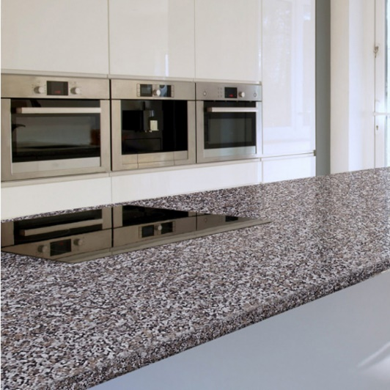
27 | Крісло-мішок безкаркасне | Крісло-мішок безкаркасне типу "Груша"; Розмір M, габарити 115х75 см: зовнішній чохол — знімний, на блискавці та липучці-фіксаторі, виконаний зі щільної інтер'єрної тканини рогожка (допускає прання при 30°C); внутрішній мішок із застібкою для наповнювача (гранули EPS із підвищеною стійкістю до просідання); конструкція посилена подвійними швами з армованою ниткою, обладнана люверсами для швидкого виходу повітря та ручкою для перенесення; максимальне навантаження — до 200 кг, вага виробу — близько 3 кг, гарантійний термін — 24 місяці. | шт | 4 | 
28 | Дитячий столик зі стільцями | Комплект дитячих меблів універсальний на 6 місць (стіл та 6 стільчиків), колір фіолетовий: стіл розміром 1180х1020 мм із регульованою висотою під 1, 2 та 3 ростові групи (460/520/580 мм), стільниця - ламінована ДСП 18 мм із захисною ПВХ-крайкою 1 мм, опори - металеві, всі матеріали сертифіковані та безпечні для використання дітьми, гарантія 6 місяців | шт | 1
29 | Крісло-мішок безкаркасне | Крісло-мішок безкаркасне; Форма куб; колір- синій; розмір S : зовнішній чохол — знімний, виконаний із міцної зносостійкої тканини Оксфорд 600 (допускає машинне прання при 40°C та прасування до 100°C), конструкція посилена подвійними внутрішніми швами та армованими нитками, розрахована на навантаження понад 100 кг; наповнювач — гіпоалергенний та пилозахищений гранульований пінополістирол. | шт | 6 | 
30 | Шафа відкрита для книг та іграшок | Висота, см 143, Ширина, см 142.4, Матеріал каркаса Ламінована ДСП, Глибина, см 23, Матеріал полиць Ламіноване ДСП, Кількість полиць-комірок - 16. Колір каркаса - Дуб Сонома | шт | 2 | 
Запропонований товар повинен бути новим, якісним та таким, що раніше не використовувався. Товар повинен бути укомплектованим відповідно до комплектації виробника та заявленої учасником. Пакування має бути не пошкоджено. Ціна пропозиції (товару) включає в себе всі супутні витрати Постачальника, пов’язані з цією закупівлею: тара та упаковка, транспортування (доставка), завантаження та розвантаження товару, доставка безпосередньо до місця встановлення товару, збирання меблів, встановлення та всі інші витрати, що мають бути здійснені Постачальником. Якщо товар виявиться неякісним або таким, що не відповідає технічним (якісним) умовам, Постачальник зобов’язаний його замінити протягом 10-ти робочих днів. Всі витрати, пов’язані із заміною товару неналежної якості несе Постачальник. Гарантійний строк обладнання: згідно гарантійного строку заводу-виробника, але не менше ніж заявлено у технічних вимогах.
Голова БО «БФ «Посмішка ЮА» _______________________________ ВЕСЕЛКОВА В.В.

Лот №3 (Додаток №3)
 |  | Контакти для зв’язку: +38 050 321 12 88 info@posmishka.org.ua
Додаток № 3
Лот №: |  | 3
Бажана дата поставки: |  | протягом 21 (двадцяти одного) календарного дня з дати підписання договору
Адреса доставки: |  | адресна доставка Запорізька область, м. Запоріжжя Широківська громада с.Августинівка вул. Молодіжна 61

№ п\п | Найменування | Характеристики | Од. виміру | Кількість | Візуалізація
1 | Стіл великий | Розміри 2400х900х750 мм; овальна форма; матеріал корпусу та деталей — якісне ламіноване ДСП (ЛДСП) товщиною 16 мм; кромка стільниці — ПВХ 2.0 мм (для підвищеного захисту робочої поверхні від вологи та пошкоджень), кромка інших деталей та елементів каркасу — ПВХ 0.5 мм; колір:дуб сонома. | шт | 1 | 
2 | Комплект кухонних меблів | Стіл та 4 табурети, колір Дуб Сонома: матеріал виготовлення — ламінована ДСП 16 мм із захисною пластиковою крайкою 0,5 мм; габаритні розміри столу — 900х600х750 мм, габаритні розміри табурета — 320х320х450 мм (конструкція забезпечує можливість повного засування табуретів під стіл для економії простору); постачається у розібраному вигляді в комплекті з необхідною монтажною фурнітурою та схемою складання. | шт | 3 | 
3 | Стілець зі спинкою | Матеріал сидіння: екошкіра, колір сірий Матеріал ніжок: метал Колір ніжок: сірий Без підлокітників | шт | 54

4 | Диван | Габарити 1800шир х550вис х790 мм (висота сидіння 450 мм) Нерозкладний, без підлокітників Каркас із ДСП/ЛДСП на металевих ніжках, наповнювач ППУ/поролон Оббивка: штучна шкіра, екошкіра, шкірозамінник Колір оббивки: капучино Стиль мінімалістичний | шт | 3 | 
5 | Шафа відкрита для книг та іграшок | Пряма, комбінована, закритого типу (дводверна); горизонтальні полиці з ДСП; каркас (корпус) та фасади (дверцята) - ЛДСП; кромка - торці плит мають бути захищені ПВХ/АБС крайкою для запобігання сколам. Комплект міцних завіс для дверей, ручки для відкривання, ніжки-опори (за наявності в стандартній комплектації виробника); колір:Дуб сонома (текстура під натуральне дерево); габаритні розміри: (ШхГхВ)700х347х1825 мм. | шт | 3
6 | Шафа відкрита для книг та іграшок | Висота, см 143, Ширина, см 142.4, Матеріал каркаса Ламінована ДСП, Глибина, см 23, Матеріал полиць Ламіноване ДСП, Кількість полиць-комірок - 16. Колір каркаса - Дуб Сонома | шт | 2
7 | Стіл письмовий. | Колір: дуб сонома. Габарити: 890×550×736 мм. Матеріал: ЛДСП 16 мм. Конструкція та наповнення: фігурна стільниця зі згладженими кутами, 1 висувний ящик на роликових направляючих, стаціонарна тумба з 1 внутрішньою полицею. Поставка: в розібраному вигляді, фабричне пакування, усі технологічні отвори готові, комплектується кріпленням та інструкцією. | шт | 24 | 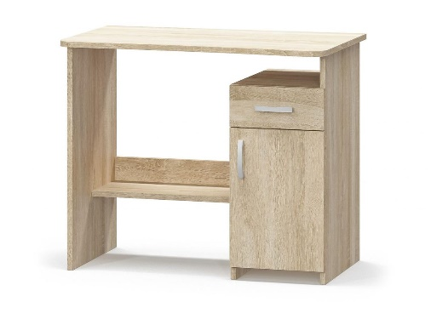
8 | Шафа велика | Шафа тридверна з 2 шухлядами; матеріал корпусу та фасадів - ламіноване ДСП високої якості, стиль - мінімалізм без зовнішньої фурнітури на фасадах, конструкція дверей - розпашні (3 двері) з механізмом відкривання Tip-on (натисканням на фасад); внутрішнє наповнення: одне відділення з вертикальним рядом полиць та друге відділення зі штангою для одягу і верхньою полицею; у нижній частині розташовані 2 висувні шухляди на телескопічних направляючих повного висування; габаритні розміри (ВхШхГ): 2100х1350х500 мм; колірне виконання - дуб сонома. | шт. | 2
9 | Шафа мала | Шафа дводверна розпашна виконана в сучасному стилі мінімалізму з екологічного ЛДСП у кольорі: Дуб сонома; габарити 990х498х2050 мм, пряму лінійну конструкцію без ніжок (встановлюється на цоколь) і оснащена двома розпашними дверима, металевою штангою для вішалок та місткими полицями без висувних шухляд і дзеркала. | шт | 19

10 | Односпальне ліжко | Матеріал каркасу та ламелів -метал Колір - сірий В комплекті з монтажною фурнітурою та інструкцією Розмір спального місця: 90x200 см Формат: 1-спальний Висота від підлоги: 300 мм | шт | 33 | 
11 | Матрац | Матрац (стандартне ліжко) Розмір 90см*200см Ортопедичний безпружинний двосторонній матрац: Розмір 90см*200см; висот: 20 см; Жорсткість: середня/жорстка; Навантаження до 150 кг/спальне місце Наповнення: піна Air Foam та кокосова койра; Знімний чохол на блискавці. | шт | 33
12 | Приліжкова тумба | Каркас і фасад- з ЛДСП. Оснащення: відкрита полиця та дверцята. Розміри: ширина — 350 мм, висота — 550 мм, глибина — 380 мм Колір — дуб сонома | шт | 38

13 | Односпальне ліжко | Медичне ліжко функціональне 4-х секційне, з металевою основою Ліжко з регульованими секціями (габарити: 2100х920х840 мм; ложе: 2000х900 мм, висота від підлоги 450 мм; кут підйому: головна секція 0˚–70˚, ножна 0˚–45˚; основа ложа: зварна сталева сітка 4 мм, чарунка 50х50 мм; макс. навантаження: 130 кг, маса: не більше 50 кг). | шт | 5
14 | Матрац з медичним чохлом(вологостійкий) | Матрац медичний палатний 4-секційний: розміри на вибір (довжина 2000 мм, ширина 900/мм, товщина 100 мм), наповнювач — пінополіуретан ST (щільність 25 кг/м³, зносостійкість ≥50 000 циклів), чохол — знімний на блискавці, водонепроникний, з медичної клейонки (100% поліуретан, щільність 380 г/м³, товщина 0,9 мм), стійкий до дезінфекції та автоклавування, гарантія 12 місяців | шт. | 5
15 | Стелаж (металевий, дерев'яний, модульний, тощо) | Фрагмент-1 секція Кількість полиць - 5 Габаритні розміри 180х90х40 см; матеріал каркасу -оцинкована сталь (товщина профілю та балок 0.62 мм), колір -срібло; кількість полиць - 5 шт., матеріал -плита МДФ товщиною 4.0 мм; максимальне навантаження на одну полицю - до 175 кг; конструктивні особливості - безгвинтова вставна збірка (пресований спосіб), можливість регулювання висоти полиць або розділення конструкції на два окремі менші стелажі, наявність пластикових захисних накладок на ніжки для стійкості та захисту підлоги. Забезпечити виїзд замірника на об’єкт для уточнення параметрів та монтажних умов виробу. | шт | 6 | 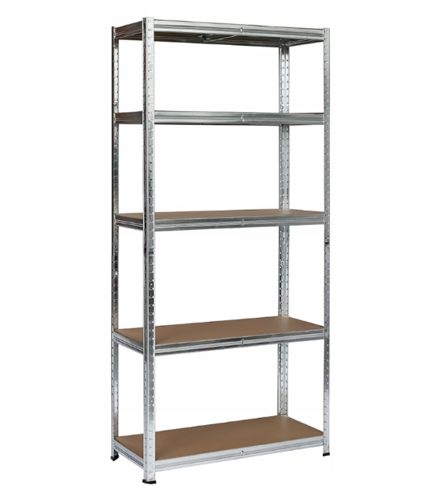
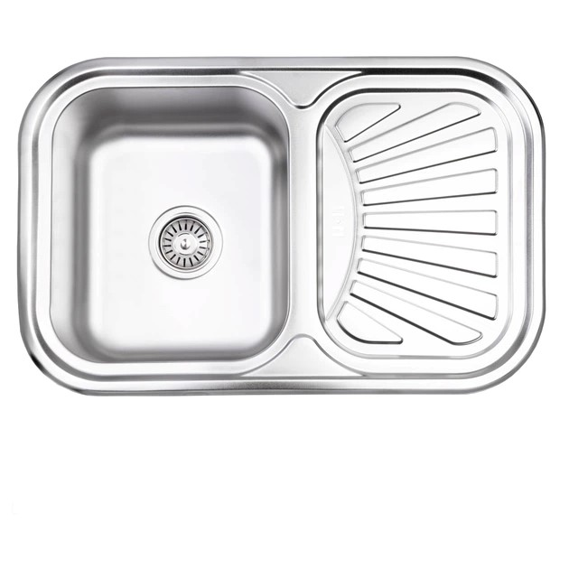
16 | Модульні кухонні шафи. | Шафа кухонна навісна (дводверна, верхній модуль) габаритними розмірами Ш 800 / В 820 / Г 310 мм та вагою 20,5 кг, виготовлена з ламінованого ДСП товщиною 16 мм (корпус і фасади) у колірнихДуб сонома. Внутрішнє наповнення включає дві полиці для зберігання. Меблі постачаються в новому, розібраному стані в одній фабричній пачці, укомплектовані докладною інструкцією, необхідним кріпленням та складальним ключем для самостійного монтажу. Колір та текстура: Дуб сонома та тип покриття ЛДСП Товщина матеріалів: ЛДСП 16 мм, для фасаду — ЛДСП 16 мм. Фурнітура та комплектація: 2 зміні полиці всередині. Тип завіс з доводчиками/плавним закриванням. Наявність та тип навісів для монтажу на стіну монтажна планка. Ручки входять у комплект Забезпечити виїзд замірника на об’єкт для уточнення параметрів та монтажних умов виробу. | шт | 3
17 | Мийка врізна (в кухонний гарнітур) | Прямокутна кухонна мийка загальними габаритами 75х49 см та висотою 18 см виготовлена з харчової нержавіючої сталі №304 завтовшки 0,8 мм із матовою хромованою поверхнею (Satin). Конструкція виробу передбачає одну основну чашу та універсальне крило для сушіння посуду, що дозволяє встановлювати мийку як ліворуч, так і праворуч. Модель має комбінований тип монтажу (накладна/врізна), призначена для встановлення в тумбу мінімальною шириною 59 см і постачається в комплекті з сифоном. | шт | 3
18 | Модульні кухонні шафи. | Нижній модуль, тумба для кухні 800*460*820 Колір та текстура: Дуб сонома та тип покриття МДФ для фасаду пластик ( дрібнозернистий пластик із текстурою дерева, колір:Дуб сонома) Товщина матеріалів: ЛДСП 16 мм, для фасаду — МДФ 16 мм. Фурнітура та комплектація: 2 зміні полиці всередині. Тип завіс з доводчиками/плавним закриванням. Наявність та тип навісів для монтажу на стіну монтажна планка. Ручки входять у комплект Забезпечити виїзд замірника на об’єкт для уточнення параметрів та монтажних умов виробу. | шт | 3 | 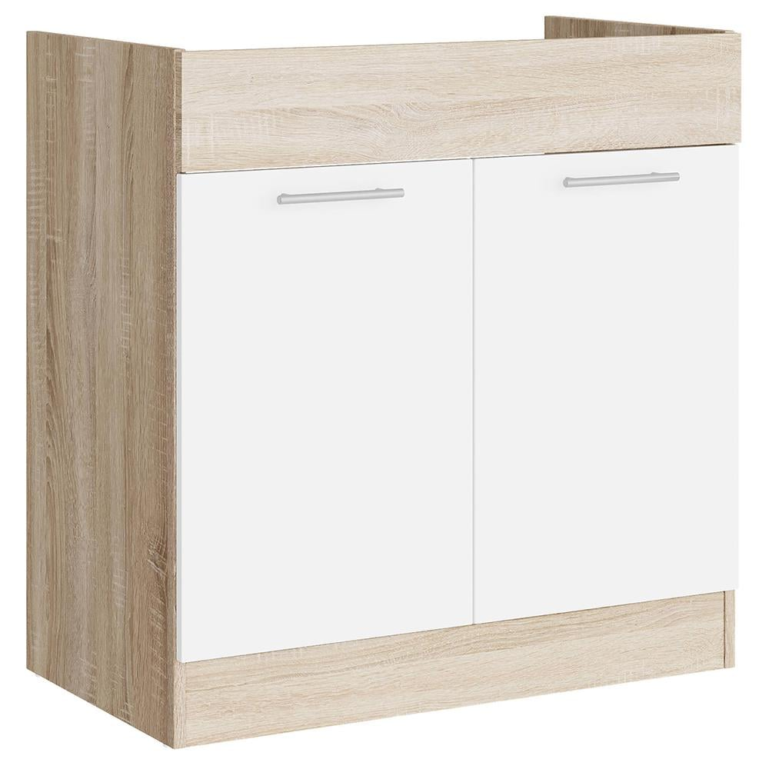
19 | Модульні кухонні шафи. | Нижній модуль, тумба для кухні 400x460x820 Колір та текстура: Дуб сонома та тип покриття МДФ для фасаду пластик ( дрібнозернистий пластик із текстурою дерева, колір:Дуб сонома) Товщина матеріалів: ЛДСП 16 мм, для фасаду — МДФ 16 мм. Фурнітура та комплектація: 2 зміні полиці всередині. Тип завіс з доводчиками/плавним закриванням. Наявність та тип навісів для монтажу на стіну монтажна планка. Ручки входять у комплект Забезпечити виїзд замірника на об’єкт для уточнення параметрів та монтажних умов виробу. | шт | 1 | 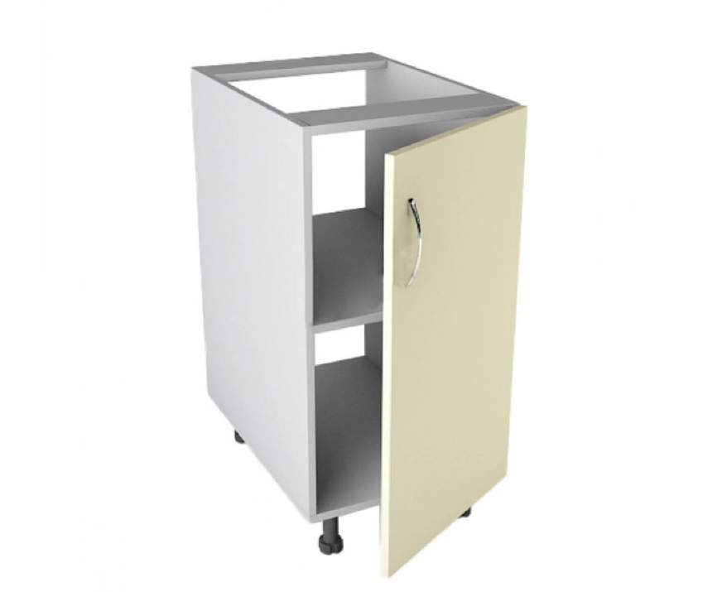
20 | Модульні кухонні шафи | Кухонна стільниця завдовжки 3050 мм, шириною 600 мм і товщиною 28 мм виготовлена на основі ДСП із каменеподібним декором під граніт (структура поверхні — L, профіль заокруглення — R6, тип заокруглення — 1U). Виріб облицьований декоративним паперово-шаруватим пластиком із захисним покриттям, має балансувальний шар зі зворотного боку та захисний водобар'єрний шов із ПУР-клею. Матеріал призначений для інтенсивної щоденної експлуатації в житлових, офісних приміщеннях та закладах HoReCa, володіє високою стійкістю до ультрафіолетового випромінювання, механічних пошкоджень (подряпин, потертостей), хімічного впливу та утворення плям від харчових продуктів. Забезпечити виїзд замірника на об’єкт для уточнення параметрів та монтажних умов виробу. | пог.м. | 6.1
21 | Модульні кухонні шафи | Нижній модуль кухонний 700х820х480 Колір та текстура: Дуб сонома та тип покриття МДФ для фасаду пластик ( дрібнозернистий пластик із текстурою дерева, колір:Дуб сонома) Товщина матеріалів: ЛДСП 16 мм, для фасаду — МДФ 16 мм. Фурнітура та комплектація: 2 зміні полиці всередині. Тип завіс з доводчиками/плавним закриванням. Наявність та тип навісів для монтажу на стіну монтажна планка. Ручки входять у комплект Забезпечити виїзд замірника на об’єкт для уточнення параметрів та монтажних умов виробу. | шт | 8 | 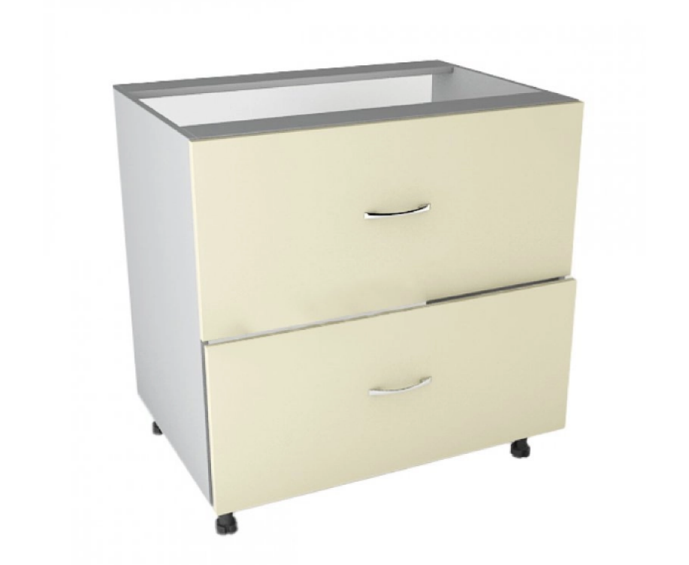
22 | Модульні кухонні шафи | Шафа навісна, з поличкою в середині Розмір: Ширина: 700 мм Висота: 720 мм Глибина: 300 мм Конструкція: з двома шухлядами Колір та текстура: Дуб сонома та тип покриття ЛДСП Товщина матеріалів: ЛДСП 16 мм, для фасаду — ЛДСП 16 мм. Фурнітура та комплектація: 2 зміні полиці всередині. Тип завіс з доводчиками/плавним закриванням. Наявність та тип навісів для монтажу на стіну монтажна планка. Ручки входять у комплект Забезпечити виїзд замірника на об’єкт для уточнення параметрів та монтажних умов виробу. | шт | 5 | 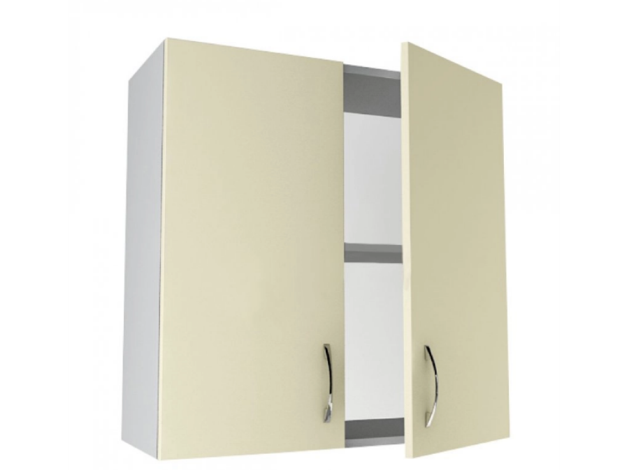
23 | Крісло-мішок безкаркасне | Крісло-мішок безкаркасне типу "Груша"; Розмір M, габарити 115х75 см: зовнішній чохол — знімний, на блискавці та липучці-фіксаторі, виконаний зі щільної інтер'єрної тканини рогожка (допускає прання при 30°C); внутрішній мішок із застібкою для наповнювача (гранули EPS із підвищеною стійкістю до просідання); конструкція посилена подвійними швами з армованою ниткою, обладнана люверсами для швидкого виходу повітря та ручкою для перенесення; максимальне навантаження — до 200 кг, вага виробу — близько 3 кг, гарантійний термін — 24 місяці. | шт | 4 | 
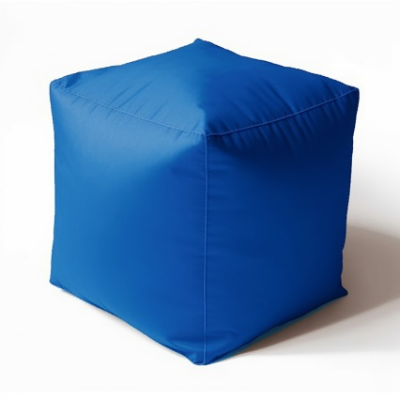
24 | Дитячий столик зі стільцями | Комплект дитячих меблів універсальний на 6 місць (стіл та 6 стільчиків), колір фіолетовий: стіл розміром 1180х1020 мм із регульованою висотою під 1, 2 та 3 ростові групи (460/520/580 мм), стільниця - ламінована ДСП 18 мм із захисною ПВХ-крайкою 1 мм, опори - металеві, всі матеріали сертифіковані та безпечні для використання дітьми, гарантія 6 місяців | шт | 1 | 
25 | Крісло-мішок безкаркасне | Крісло-мішок безкаркасне; Форма куб; колір- синій; розмір S : зовнішній чохол — знімний, виконаний із міцної зносостійкої тканини Оксфорд 600 (допускає машинне прання при 40°C та прасування до 100°C), конструкція посилена подвійними внутрішніми швами та армованими нитками, розрахована на навантаження понад 100 кг; наповнювач — гіпоалергенний та пилозахищений гранульований пінополістирол. | шт | 6
Запропонований товар повинен бути новим, якісним та таким, що раніше не використовувався. Товар повинен бути укомплектованим відповідно до комплектації виробника та заявленої учасником. Пакування має бути не пошкоджено. Ціна пропозиції (товару) включає в себе всі супутні витрати Постачальника, пов’язані з цією закупівлею: тара та упаковка, транспортування (доставка), завантаження та розвантаження товару, доставка безпосередньо до місця встановлення товару, збирання меблів, встановлення та всі інші витрати, що мають бути здійснені Постачальником. Якщо товар виявиться неякісним або таким, що не відповідає технічним (якісним) умовам, Постачальник зобов’язаний його замінити протягом 10-ти робочих днів. Всі витрати, пов’язані із заміною товару неналежної якості несе Постачальник. Гарантійний строк обладнання: згідно гарантійного строку заводу-виробника, але не менше ніж заявлено у технічних вимогах.
Голова БО «БФ «Посмішка ЮА» _______________________________ ВЕСЕЛКОВА В.В.

